Mockups
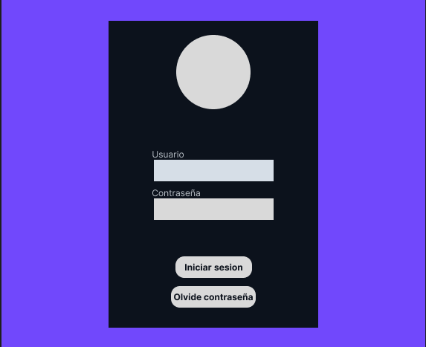
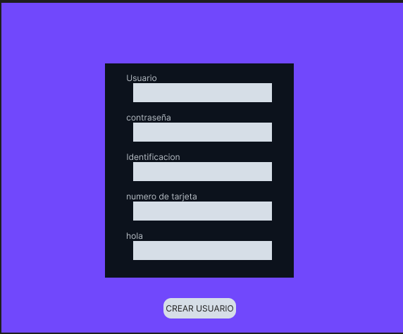
P0 | P1

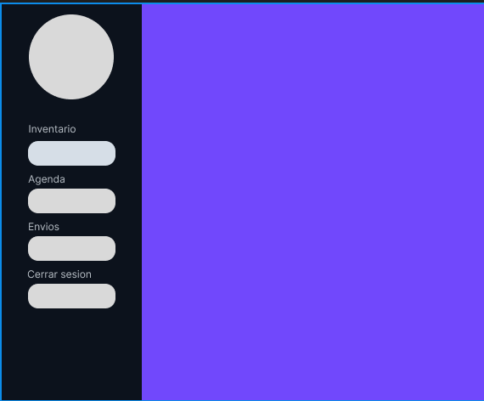
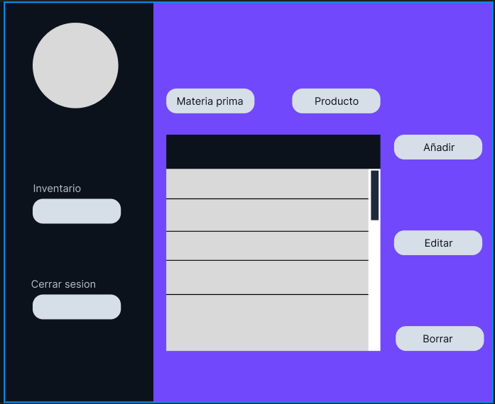
 | P2

Estados
APP: CRONOMETRO - DIAGRAMA DE ESTADOS DE XXXX

Crono inactivo
incrementa
 |  |  |  |  | btnIP |  |  | tic
contando
inicial
 |  | btnCrono |  |  |  | btnDR
 |  |  | btnAtras

parado
vuelta
 |  |  |  |  |  |  |  |  | btnVuelta
 |  |  |  | btnDR |  |  | btnIP
 | btnTimer

pausado
 |  |  |  | btnAtras |  |  |  | btnIP

 |  |  |  |  |  | btnDR

detenido
 |  |  |  |  |  |  | btnAtras
 |  |  |  |  |  |  | btnReiniciar

activo
timer inactivo
 |  |  |  |  |  |  | btnIP
 | btnAtras
 |  |  | btnIP
 |  |  |  |  |  |  | btnIP

 |  |  |  |  | btnReiniciar |  | tic

decrementa
programando
 |  |  |  | btnReiniciar
alarma

 |  |  |  |  |  |  |  | contador=0

 |  |  | btnAtras

Eventos
EVENTOS Y SECUENCIAS DE ACCIONES A REALIZAR
Pantalla | MockUp | Evento | Acción (patrón Observer) | Error | VISTA | CONTROLADOR Objetos/Metodos | MODELO (Datos)
- | - | OnLoad (carga inicial) |  |  | desplegar pantalla P0

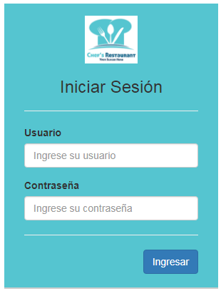
P0 |  | onClick btnCronometro

P1 |  | onClick btnAtras |  |  | desplegar pantalla P0
 |  | onClick btnIP |  |  |  | SI estado = inactivo
 |  |  | Inicia la cuenta o cambia de estado a contando, pausado |  |  | activa el tic: funcion ciclica
 |  |  |  |  |  | estado = contando
 |  |  |  |  | SI estado = inactivo | SI estado = contando
 |  |  |  |  | imgBtnIP = flecha | desactiva funcion tic
 |  |  |  |  | SI estado = contando | estado = pausado
 |  |  |  |  | imgBtnIP = barras | SI estado = pausado
 |  |  |  |  | SI estado = pausado | activa funcion tic
 |  |  |  |  | imgBtnIP = flecha | estado = contando
 |  | onClick btnDR |  |  |  | SI estado = pausado
 |  |  | detiene o reinicia en ceros |  | SI estado = inactivo | estado = parado
 |  |  |  |  | imgBtnDR = cuadro | SI estado = parado
 |  |  |  |  | SI estado = contando | estado = inactivo
 |  |  |  |  | imgBtnDR = cuadro | contador={0,0,0}
 |  |  |  |  | SI estado = pausado | SI estado = contando
 |  |  |  |  | imgBtnDR = cuadro | desactiva funcion tic
 |  |  |  |  | SI estado = parado | estado = parado
 |  | tic |  |  | imgBtnDR = circulo
 |  | genera periodicamente (cada segundo) |  |  |  | SI segundos = 60 ENTONCES
 |  |  |  |  |  | segundos = 0, minutos +=1
 |  |  |  |  |  | SI minutos = 60 ENTONCES
 |  |  |  |  |  | minutos = 0,horas +=1
 |  |  |  |  | visualizar el contador

P22

P21

P30

P31

P32

P33

P34

P35

P40

P41

P42

P43

P44

P45

